listing
1) ENGLISH ITEM NAME (ex : OOOO machine) | 2)中文名称 | 3) MANUFACTUROR (ex : OOO company) | 4) MODEL NO (ex : abc-123) | 5)Serial number | 6)CN hs code | 7)VN hs code | 8)Material | 9) VOLTAGE (ex : 220V) | 10) CAPACITY (ex :1200KW) | 11) Manufacture date (yyyy-mm-dd) | 12) ORIGIN | 13) NEW or USED | 14) PICTURE (BEFORE PACKING) | 15) PICTURE (NAME PLATE or label) | 16)Quantity | 17)cost(RMB 13%VAT) | 18)cost(USD) | 19)Total cost(USD) | 20)CARTON NO. | 21)CTN QTY | 22)G.W(KGS) | 23)N.W(KGS) | 24)Package Size(CM) | 25)Part size(CM) | 26)应用范围 | 27)是否带电源
burn-in socket | 烧录座 | HI-LO (Shenzhen) Co., Ltd | HD-S29GLXXX-BG64C | / |  |  | 电子元件 | / | / | 2025-11-23 | CHINA | NEW | 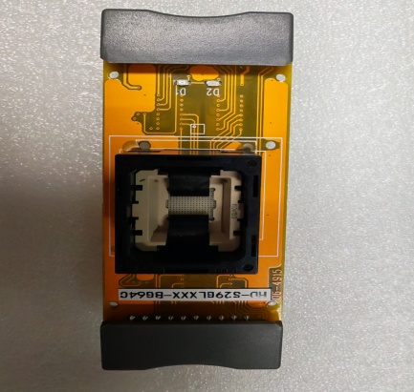 |  | 1 | 2600 |  |  | A1 | 1 | 0.18 | 0.03 | 19X12X5.5 | 9.5X3.5X3 | IC programming | NO
burn-in socket | 烧录座 | HI-LO (Shenzhen) Co., Ltd | HDF-SEEP-BG24A | / |  |  | 电子元件 | / | / | 2025-11-23 | CHINA | NEW | 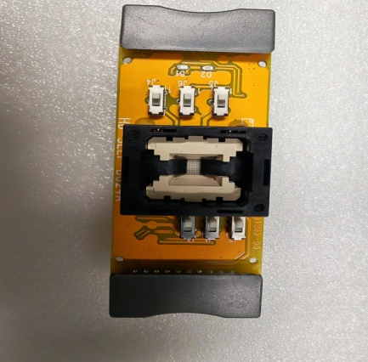 |  | 2 | 2100 |  |  |  |  |  | 0.06 |  | 9.5X3.5X3 | IC programming | NO

